Data Sync CIF
Debitur Perorangan
D01 | CIF Elemen Data | LAMOS Elemen Data | Logic | If Match | If Not Match
CIF | cifNumber | CIF |  |  |  | ada di tampilan PK
NIK | idNo | Nomor KTP | IF (idNo) = (Nomor KTP) THEN Match ELSE Not Match | ✅ | ❌ | ada di tampilan PK
Nama Lengkap | fullName | Nama | IF ignore case (fullName) = (Nama) THEN Match ELSE Not Match | ✅ | ❌ | ada di tampilan PK
Kode Gelar Debitur | lastEducationCode | Kode Gelar Debitur | IF ignore case (lastEducationCode) = (Kode Gelar Debitur) THEN Match ELSE Not Match | ✅ | ⚠️
Jenis Kelamin | maritalStatusCode | Jenis Kelamin | IF (maritalStatusCode) = (Jenis Kelamin) THEN Match ELSE Not Match | ✅ | ⚠️
Tempat Lahir | placeOfBirth | Tempat Lahir | IF ignore case (placeOfBirth) = (Tempat Lahir) THEN Match ELSE Not Match | ✅ | ⚠️
Tanggal Lahir | dateOfBirth | Tanggal Lahir |  | ✅ | ❌ |  | 1. Data CIF Utama tetap tersedia di PK, dengan penambahan detail seluruh data CIF. 2. Requirement dari Pak Hafizh: - Warning dibuat lebih detail dan spesifik terhadap data yang tidak sesuai (mis. alamat tidak sesuai), namun proses tetap dapat dilanjutkan. - Warning yg di maksud dalah pop up ( sebagai info AO ke nasabah untuk bisa pengkinian data CIF)
NPWP | taxRegNo | Legalitas |  | ✅ | ⚠️
Alamat | address | Alamat Sesuai KTP |  | ✅ | ⚠️
Kelurahan |  | Kelurahan |  | ✅ | ⚠️ | suggest : takeout
Kecamatan |  | Kecamatan |  | ✅ | ⚠️ | suggest : takeout
Kode Dati 2 | LocationCode | Kode Dati 2 |  | ✅ | ⚠️
Kode Pos | postCode | Kode Pos |  | ✅ | ⚠️
Telepon | phoneNumber | Telepon |  | ✅ | ⚠️
Telepon Genggam | mobilePhone | No. Handphone |  | ✅ | ⚠️
Email | emailAddress | Email |  | ✅ | ⚠️
Kode Negara | nationality | Kode Negara |  | ✅ | ⚠️
Kode Pekerjaan | jobCode | Kode Pekerjaan |  | ✅ | ⚠️
Tempat Bekerja | employerName | Tempat Bekerja |  | ✅ | ⚠️
Kode Usaha Tempat Bekerja | industryCode | Kode Usaha Tempat Bekerja |  | ✅ | ⚠️
Alamat Tempat Bekerja | employerAddress | Alamat Tempat Bekerja |  | ✅ | ⚠️
Penghasilan Kotor Pertahun | monthlyIncomeCode | Penghasilan Kotor Pertahun | IF (Penghasilan Kotor Pertahun) < 5.000.000 AND monthlyIncomeCode = 1 Then Set Match IF ELSE (Penghasilan Kotor Pertahun) > 5.000.000 AND (Penghasilan Kotor Pertahun) < 10.000.000 AND monthlyIncomeCode = 2 Then Set Match Then Set Match IF ELSE ............ | ✅ | ⚠️ | suggest : takeout
Kode Sumber Penghasilan | sourceOfFund | Kode Sumber Penghasilan |  | ✅ | ⚠️
Kode Hubungan LJK | sidRelationCode | Kode Hubungan LJK |  | ✅ | ⚠️
Kode Golongan Debitur | basel2Code | Kode Golongan Debitur |  | ✅ | ⚠️
Status Perkawinan | maritalStatusCode | Status Perkawinan |  | ✅ | ⚠️
NIK pasangan | spouseIdNo | Nomor Pengenal Pasangan |  | ✅ | ⚠️
Nama Pasangan | spouseName | Nama Pasangan |  | ✅ | ⚠️
Tanggal Lahir Pasangan | spouseDateOfBirth | Tanggal Lahir Pasangan |  | ✅ | ⚠️
Perjanjian Pisah Harta | prenuptialAgreement | Pisah Harta |  | ✅ | ⚠️
Nama Gadis Ibu Kandung | motherName | Nama Ibu Kandung |  | ✅ | ⚠️ | ada di tampilan PK

Debitur Badan Usaha
D02 | CIF Elemen Data | LAMOS Elemen Data | Logic | If Match | If Not Match | Need check untuk data pint cif badan usaha
CIF | cifNumber | CIF |  |  |  | ada di tampilan PK
No Identitas | taxRegNo | NPWP Badan Usaha |  | ✅ | ❌ | ada di tampilan PK
BR_CD |  |  |  | ✅ | ⚠️
Nama Badan Usaha | customerName | Nama Badan Usaha |  | ✅ | ⚠️
Nomor Akta Pendirian | first Registration | Nomor Akta Pendirian |  | ✅ | ⚠️
Tanggal Akta Pendirian | first Date Registration | Tanggal Akta Pendirian |  | ✅ | ⚠️
Nomor Akta Perubahan Terakhir | idNo | Nomor Akta Perubahan Terakhir |  | ✅ | ⚠️
Kode Jenis Badan Usaha | lastEducationCode | Jenis Badan Usaha |  | ✅ | ⚠️
Tempat Pendirian | placeOfBirth | Lokasi Pendirian Badan Usaha |  | ✅ | ⚠️
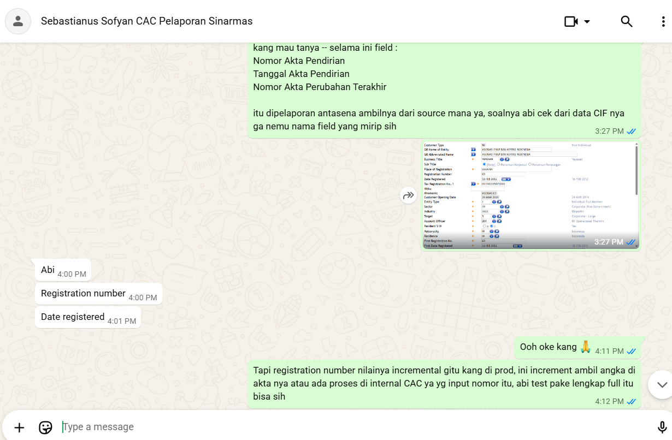
Tanggal Akta Perubahan Terakhir | dateOfBirth | Tanggal Akta Perubahan Terakhir |  | ✅ | ⚠️
Telepon | homePhone | Nomor Telephone Badan Usaha |  | ✅ | ⚠️
Telepon Seluler | mobilePhone | Nomor Telephone Seluler Badan Usaha |  | ✅ | ⚠️
Alamat | address | Alamat Usaha sesuai NPWP |  | ✅ | ⚠️
Kecamatan |  | Kecamatan |  | ✅ | ⚠️
Email | emailAddress | Alamat Email Badan Usaha |  | ✅ | ⚠️
Kelurahan |  | Kelurahan |  | ✅ | ⚠️
Kode Pos | postCode | Kode pos |  | ✅ | ⚠️
Kode Dati II | locationCode | Kode Dati II |  | ✅ | ⚠️
Kode Negara | nationality | Kode Negara |  | ✅ | ⚠️
Kode Bidang Usaha | industryCode | Bidang Usaha |  | ✅ | ⚠️
Kode Hubungan LJK | sidRelationCode | Kode Hubungan LJK |  | ✅ | ⚠️
Melanggar BMPHBMPDBMPP | bmpkViolation | Melanggar BMPHBMPDBMPP |  | ✅ | ⚠️
Melampaui BMPHBMPDBMPP | bmpkExceeding | Melampaui BMPHBMPDBMPP |  | ✅ | ⚠️
Go Public |  | Go Public |  | ✅ | ⚠️ | belum ada di response CIF
Kode Golongan Debitur | lbuCustTypeBs2Code | Kode Golongan Debitur |  | ✅ | ⚠️
Peringkat Rating |  |  |  | ✅ | ⚠️
Lembaga Pemeringkat |  |  |  | ✅ | ⚠️
Tanggal Pemeringkat |  |  |  | ✅ | ⚠️
Nama Group Debitur |  |  |  | ✅ | ⚠️

Pengecekan Inputan Data Asurans
Review data Point |  |  | Komisi ASJ & MSIG (Jiwa) |  |  |  |  | Komisi ASM (Umum)
Field | Keterangan |  | Perhitungan Komisi Asuransi Jiwa Kredit Direct |  |  |  |  | Perhitungan Komisi Asuransi Umum Direct
Insurance Type | - Jiwa Kredit - Jiwa Kredit Joint Life (dua tertanggung) -> PKS on process - Kebakaran - Gangguan Usaha (Perluasan dari Asuransi Kebakaran) - Property All Risk - Kendaraan Bermotor TLO - Kendaraan Bermotor All Risk/Comprehensive - Penjaminan Kredit | Done | Parameter |  | Keterangan |  |  | Parameter |  | Keterangan
Insurance Company | Rekanan Asuransi a. Broker Asuransi a.1 KBRU -> Jiwa : Starinvestama, Simas Jiwa | Umum : Asuransi Sinar Mas | Kredit : Sinarmas Penjaminan Kredit a.2 Prodigi -> Jiwa : Ciputra Life | Umum : Asuransi Sinar Mas b. Perusahaan Asuransi b.1. Simas Jiwa -> Jiwa b.2. Asuransi Sinar Mas -> Kebakaran, Property All Risk, Kendaraan Bermotor b.3. MSIG Life -> Jiwa | need diskusi dengan naraya | Perusahaan Asuransi | : | ASJ | MSIG LIFE |  | Perusahaan Asuransi | : | ASM | ASM
Periode PertanggunganDropdown : 1. Di charge Langsung submit OL (disable) 2.Di charge pada proses disburse 3. Memotong dari nilai pencairan (duit cair ke rek debitur dulu) (disable) 4. sudah di debet ? (Disable) | Sebaiknya jumlah "bulan" saja? Apakah ada tenor kredit yg 18 bulan atau 22 bulan misalnya? | done | Jenis Asuransi | : | Jiwa | Jiwa |  | Jenis Asuransi | : | Property All Risk / Kebakaran | Kendaraan Bermotor
Tanggal Cetak Covernote | Apakah ini maksudnya tanggal aktifnya pertanggungan? |  | Ketentuan Komisi | : | 10% X Total Premi Note: Total Premi = Premi Pokok + Ekstra Premi (jika ada) | 10% X Total Premi Note: Total Premi = Premi Pokok + Ekstra Premi (jika ada) |  | Ketentuan Komisi | : | 15% X Premi | 25% X Premi
Tanggal Berakhir Covernote Asuransi | Apakah ini maksudnya tanggal berakhirnya pertanggungan? |  | PPN | : | 11% X Nominal Komisi (PPN Ditanggung Pihak Asuransi) | 11% X Nominal Komisi (PPN Ditanggung Pihak Asuransi) |  | PPN | : | 11% X Komisi Net (PPN Ditanggung Bank) | 11% X Komisi Net (PPN Ditanggung Bank)
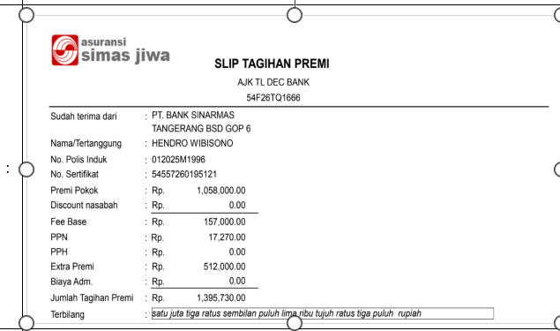
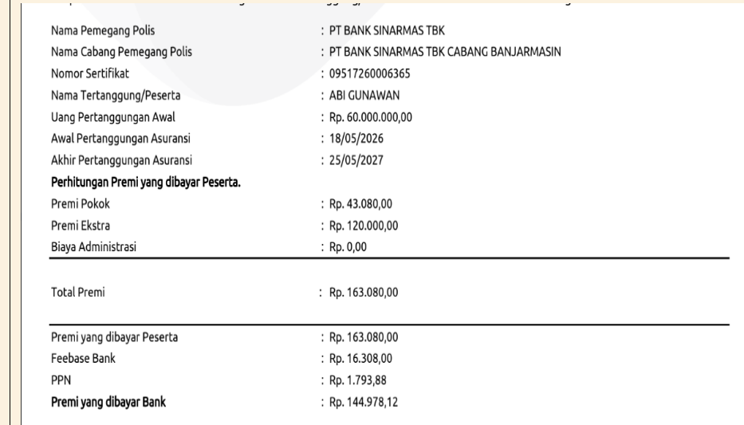
Kategori Pembayaran Asuransi | Mohon penjelasannya terkait hal berikut: Dropdown : 1. Di charge Langsung submit OL (disable) 2.Di charge pada proses disburse 3. Memotong dari nilai pencairan (duit cair ke rek debitur dulu) (disable) 4. sudah di debet ? (Disable) | Done | Contoh Invoice | : |  | : |  | Contoh Invoice | :
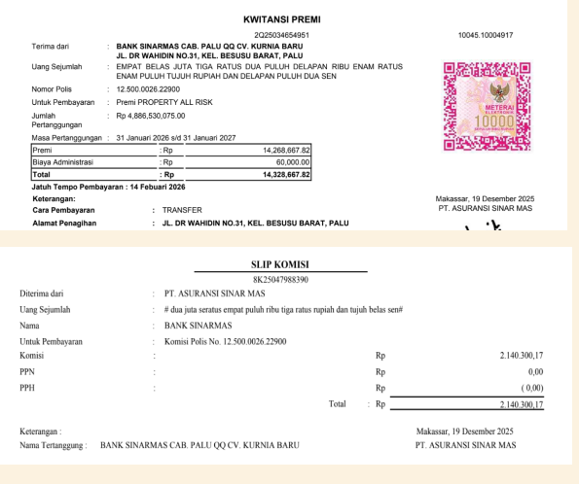
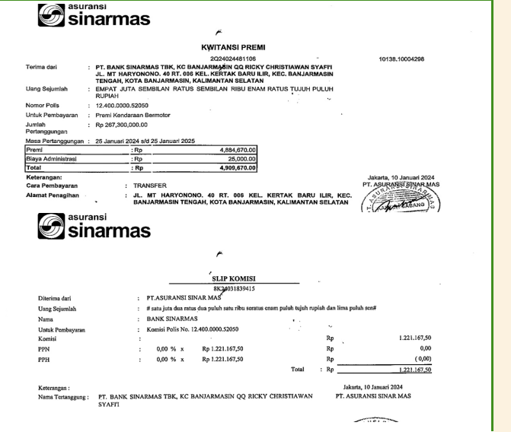
Nilai Pertanggungan | - Jiwa Kredit = sesuai plafon kredit - Jiwa Kredit Joint Life = sesuai plafon kredit (dua tertanggung) - Kebakaran = sesuai nilai bangunan/stok/barang - Gangguan Usaha (Perluasan dari Asuransi Kebakaran) - Property All Risk = sesuai nilai bangunan/stok/barang - Kendaraan Bermotor TLO = sesuai nilai kendaraan - Kendaraan Bermotor All Risk/Comprehensive = sesuai nilai kendaraan - Penjaminan Kredit = sesuai plafon kredit | Done |  | : |  |  | :
Dokumen | Apakah bisa submit multiple dokumen? Biasanya yg dibutuhkan oleh CAC adalah Polis/Covernote/Sertifikat dan Invoice |  |  | :
Lainnya | - Bedanya Insurance List dengan Insurance Type? Jawab : Untuk List sebenarnya lebih fokus ke 1 tipe sauransi atau bisa multiple. tetapi ini tidak menjadi blocker karena design kami, yang saya sampaikan bahwa tampilanya di tanyakan 1 per satu agunan, jiwa, kredit, lainnya) - Bisa ditambahkan field "nomor invoice"? untuk tujuan rekon data dengan pihak asuransi. nomor polis tidak selalu lengkap krn banyak yg TBA Jawab : Nomor invoice ini berupa inputan ya? dan apakah semua tipe asuransi ada no Invoice nya? dan mandatory atau optinal pak - Field "nomor polis" -> untuk asuransi jiwa kredit, dokumen jaminannya bernama "sertifikat". apakah baiknya di rename jadi "nomor polis/sertifikat"? Oke - Untuk pembayaran premi kepada Broker Asuransi, tidak memperhitungkan komisi pada Invoice, karena komisi dibayarkan M+1. contoh = di bulan Juni terdapat 100 transaksi pembayaran ke KBRU, maka komisinya akan dibayarkanpada bulan Juli (diverifikasi oleh Divisi ICB) |  |  | :
 |  |  |  | :
covernote surat sementara --> jadi polis itu ketika di bayar > jika di bayar itu akan keluar invoice No invoice ini jadi Kmungkinan di OL tidak ada di invoice? atau behaviornya seperti apa? |  |  | Contoh Perhitungan | : | Debitur : Hendro Wibisono Premi Pokok : 1.058.000 Ekstra Premi : 512.000 Total Premi : 1.058.000 + 510.000 = 1.570.000 Komisi = 10% X Total Premi = 10% X 1.570.000 = 157.000 PPN = 11% X Komisi = 11% X 1.570.000 = 17.270 | Debitur : Abi Gunawan Premi Pokok : 43.080 Ekstra Premi : 120.000 Total Premi : 43.080 + 120.000 = 163.080 Komisi = 10% X Total Premi = 10% X 163.080 = 16.308 PPN = 11% X Komisi = 11% X 16.308 = 1.793,88 |  | Contoh Perhitungan | : | Debitur : CV Kurnia Baru Premi Pokok : 14.268.667,82 Komisi Gross = 15% X Premi = 15% X 14.268.667,82 = 2.140.300,17 Note: - Nominal komisi yang diterima Bank belum dikurangi dengan PPN - Yang diakui sebagai pendapatan Bank adalah Komisi Net PPN = 11% X Komisi Net Komisi Net = Komisi Gross / 1,11 = 2.140.300,17 / 1,11 = 1.928.198,35 PPN = 11% X 1.928.198,35 = 212.102,82 | Debitur : Ricky Christiawan Syafií Premi Pokok : 4.884.670 Komisi Gross = 25% X Premi = 4.884.670 X 25% = 1.221.167,50 Note: - Nominal komisi yang diterima Bank belum dikurangi dengan PPN - Yang diakui sebagai pendapatan Bank adalah Komisi Net PPN = 11% X Komisi Net Komisi Net = Komisi Gross / 1,11 = 1.221.167,50 / 1,11 = 1.100.150,90 PPN = 11% X 1.100.150,90 = 121,016.60 *Sesuai yang berjalan saat ini, untuk debitur COP, komisi asuransi kendaraan bermotor dapat dialokasikan sebagai diskon premi bagi debitur.

